关系图
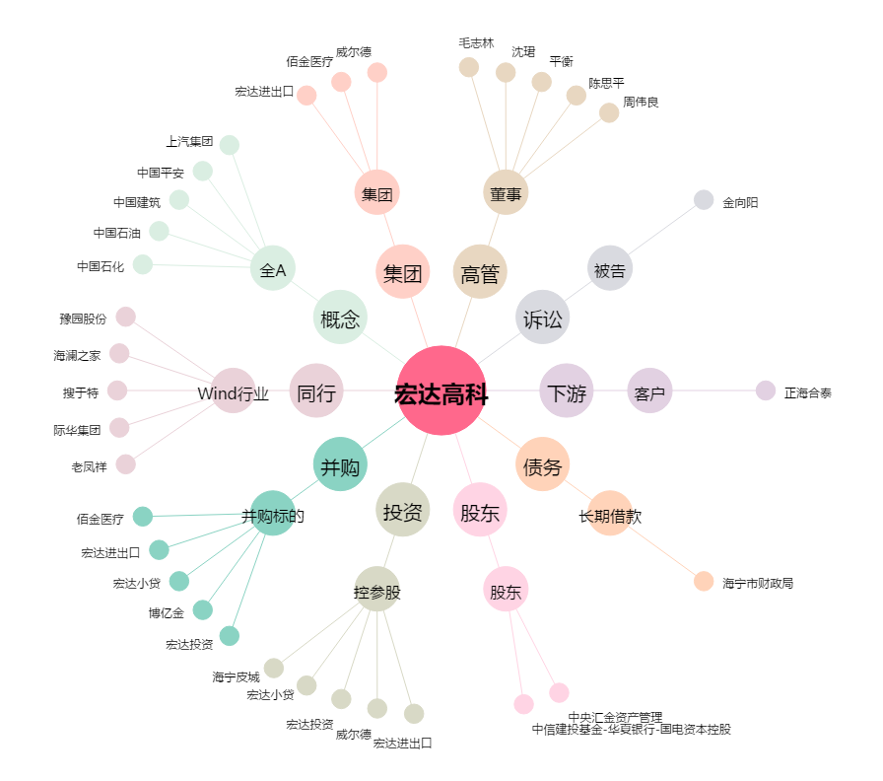
宏达高科[002144.SZ] - 关系概览图

